CollectiveAccess

Image | Object | Description | Date
 | Futterstampfer (A1206) | Für die Zubereitung von Viehfutter, besonders von Schweinefutter, kochte man unter anderem Rüben und Kartoffeln. Anschließend wurden diese mit dem Futterstampfer in einem Futterfass oder Trog zerstampft und verfüttert.
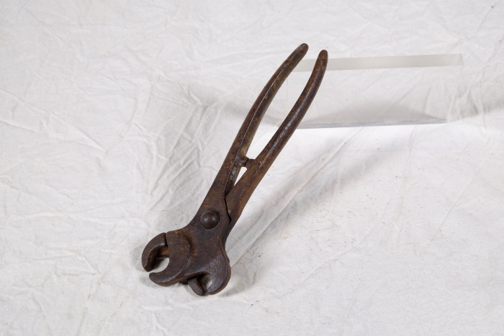 | Doppel-Nasenringzange für Schweine (A1437) | Die Nasenringzange wurde verwendet, um einen oder mehrere Ringe am Rüssel eines Schweines anzubringen. Das Tier sollte dadurch am Wühlen und Graben gehindert werden. Durch den doppelten Zangenkopf konnten mit dieser Zange verschiedene Ringgrößen angebracht werden. Der aufgebogene Ring wurde hierfür in einen der beiden offenen Zangenköpfe gelegt. Anschließend wurde die Zange zwischen Nasenloch und Nasenflügel positioniert und schnell zugedrückt. Dadurch wurde der Ring zugebogen und befestigt.
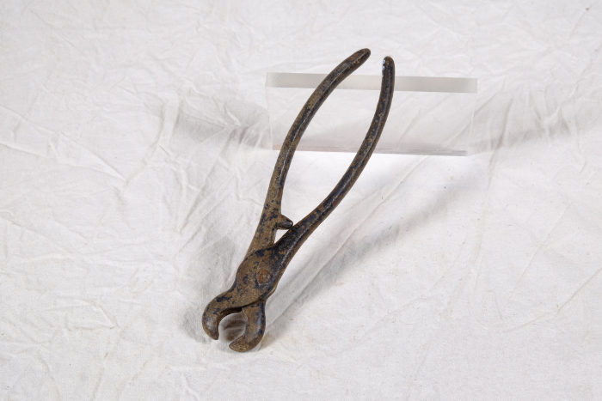 | Nasenringzange für Schweine (A1438) | Die Nasenringzange wurde verwendet, um einen oder mehrere Ringe am Rüssel eines Schweines anzubringen. Das Tier sollte dadurch am Wühlen und Graben gehindert werden. Der aufgebogene Ring wurde in die Kerbungen auf der Innenseite des Zangenkopfes gelegt. Die beiden Kerbungen sind unterschiedlich groß, sodass die Zange für zwei verschiedene Ringgrößen geeignet war. Anschließend wurde die Zange zwischen Nasenloch und Nasenflügel positioniert und schnell zugedrückt. Dadurch wurde der Ring zugebogen und befestigt.
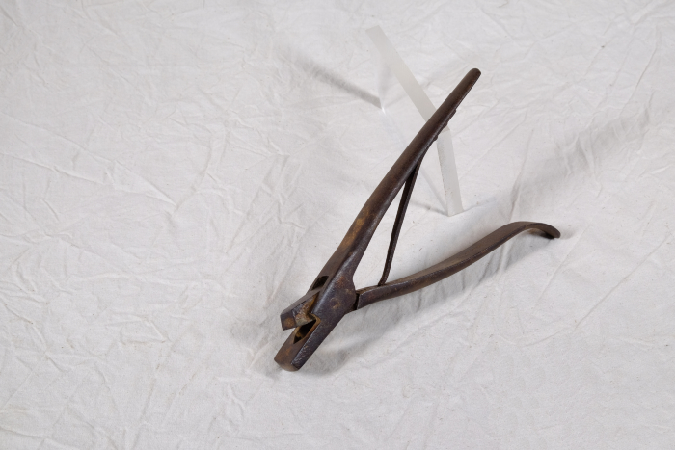 | Ohr-Markierzange für Schweine (A1446) | Die Ohr-Markierzange der Firma "Arnold & Sons" diente zum Markieren von Schweinen, indem man mit ihr ein Stück aus dem Außenohr stanzte. Um verschiedene Markierungen zu ermöglichen, wurden Zangen mit unterschiedlichen Stanzmustern hergestellt.

 | Futterstampfer (A1497) | Für die Zubereitung von Viehfutter, besonders von Schweinefutter, kochte man unter anderem Rüben und Kartoffeln. Anschließend wurden diese mit dem Futterstampfer in einem Futterfass oder Trog zerstampft und verfüttert.
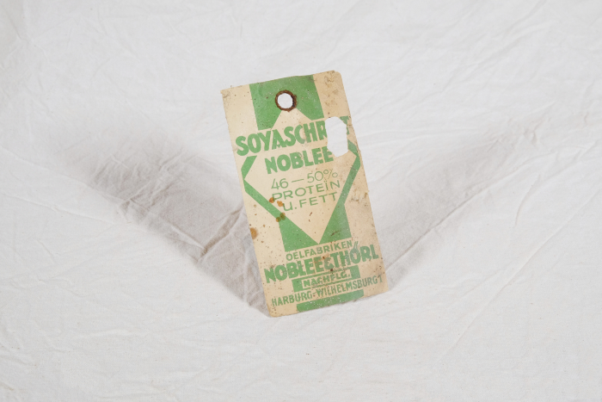 | Etikett "Soyaschrot Noblee" (A1546) | „Soyaschrot Noblee" aus den "Oelfabriken Noblee & Thörl" war aus Sojabohnen gewonnenes Schrot. Es wurde vorrangig zur Tierfütterung eingesetzt und diente als Proteinquelle für Geflügel, Rinder und Schweine.
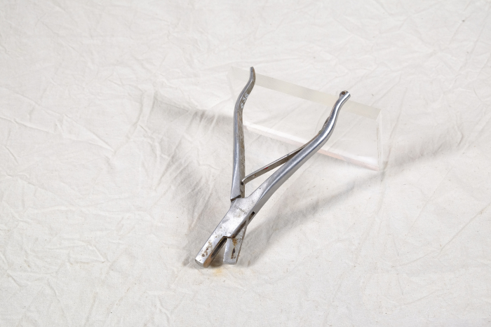 | Ohr-Markierzange für Schweine (A1638) | Die Ohr-Markierzange der Firma "T&T" diente zum Markieren von Schweinen, indem man mit ihr ein Stück aus dem Außenohr stanzte. Um verschiedene Markierungen zu ermöglichen, wurden Zangen mit unterschiedlichen Stanzmustern hergestellt.
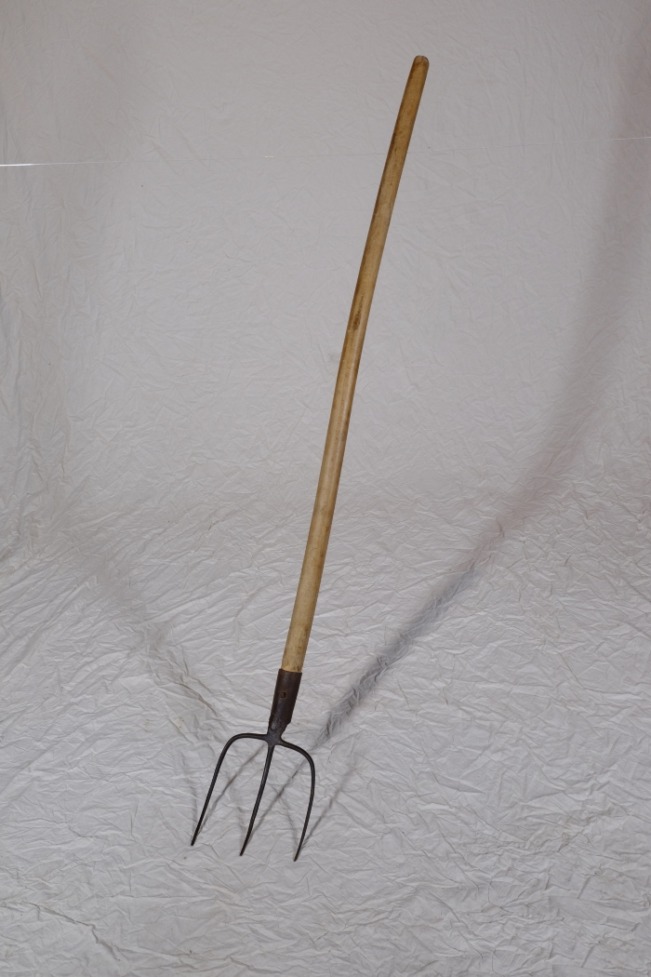
 | Mistgabel, A1116 (R13) | Füttern, Ausmisten, Melken – 1 Neben der Feldarbeit gehörten auch Nutztiere zum landwirtschaftlichen Alltag. Auf dem Dreiseithof in Polenz gab es Ställe für Rinder, Schweine und Pferde. Hinzu kamen sehr wahrscheinlich Federvieh wie Hühner und Gänse sowie „Haustiere“ wie Hunde und Katzen. Auch eine Schafhaltung ist anzunehmen, jedoch wurden Schafe in der Regel nicht auf dem eigenen Hof gehalten, sondern der Obhut eines Schäfers beziehungsweise Hirten übergeben. Tiere wurden dabei nicht nur wegen ihres Fleisches gehalten. Mindestens ebenso wichtig war der Gewinn an natürlichen Rohstoffen. Milch, Eier, Wolle und nach der Schlachtung auch Federn, Borsten, Hufe, Hörner und Knochen wurden verwertet und weiterverarbeitet. Weitere Objekte aus dieser Kategorie: A1113 – Mistgabel A1132 – Hühnertränke A1206 – Futterstampfer A1225 – Huf- und Klauenschneider A1418 – Bullenzange A1416 – Hirtenstab A1423 – Führstange A1425 – Brenneisen A1426 – Schafschere

